TEST EXECUTION
TEST EXECUTION
PROJECT: TODOIST
MODULE: SIDEBAR
TCID# | Project/Module | ReqID# | Test Case Title | Steps | Test Data | Expected Result | Actual Result | Pass/Fail | Evidence | Designed By | Executed By | Execution Date | Comments
[SideBar]-TOD-16-TC01 | [SideBar] | TOD-16 | Verificar existencia de botón de bandeja de entrada | When el usuario se ubica en la parte superior izquierda del SideBar Then Visualiza el Botón de bandeja de entrada | N/A | El sistema mostrar el botón de bandeja de entrada en la parte superior izquierda, SideBar. | Se muesta en SideBar el botón de "bandeja de entrada" | PASS | 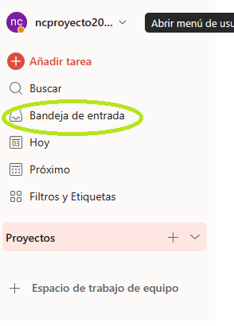 | Maira Mora | Maira Mora | 2023-11-01
[SideBar]-TOD-16-TC02 | [SideBar] | TOD-16 | Verificar funcionamiento de botón de bandeja de entrada | When el usuario da click en el boton de bandeja de entrada Then el sistema lo redirecciona bandeja de entrada y visualiza tareas | N/A | El sistema mostrara el redireccionamiento a la bandeja de entrada y visualizara tareas | En el SideBar muestra las tareas del botón "bandeja de entrada" | PASS |  | Maira Mora | Maira Mora | 2023-11-01
[SideBar]-TOD-17-TC01 | [SideBar] | TOD-17 | Verificar la existencia del botón de "hoy" | When el usuario se ubica en la parte superior izquierda del SideBar Then Visualiza el Botón de "hoy" | N/A | El sistema mostrar el botón de "hoy" en la parte superior izquierda, SideBar. | Se muesta en SideBar el botón de "Hoy" | PASS | 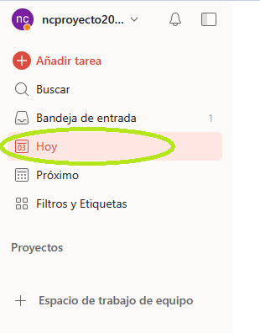 | Maira Mora | Maira Mora | 2023-11-01
[SideBar]-TOD-17-TC02 | [SideBar] | TOD-17 | Verificar funcionamiento de botón de "hoy" | When el usuario da click en el boton de "hoy" Then el sistema lo redirecciona a la pagina de "hoy" donde podra añadir tareas | N/A | El sistema mostrara el redireccionamiento a la interfaz de "hoy" y el usuario podra añadir tareas | En el SideBar muestra las tareas del botón "Hoy" | PASS |  | Maira Mora | Maira Mora | 2023-11-01
[SideBar]-TOD-18-TC01 | [SideBar] | TOD-18 | Verificar la existencia del botón de "Proximo" | When el usuario se ubica en la parte superior izquierda del SideBar Then Visualiza el Botón de "Proximo" | N/A | El sistema mostrar el botón de "Proximo" en la parte superior izquierda, SideBar. | Se muesta en SideBar el botón de "Proximo" | PASS | 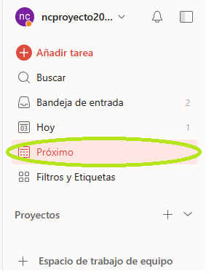 | Maira Mora | Maira Mora | 2023-11-01
[SideBar]-TOD-18-TC02 | [SideBar] | TOD-18 | Verificar funcionamiento de botón de "Proximo" | When el usuario da click en el boton de "Proximo" Then el sistema lo redirecciona a la pagina de "Proximo" donde podra añadir tareas según días calendario | N/A | El sistema mostrara el redireccionamiento a la interfaz de "Proximo" y el usuario podra añadir tareas según días calendario | En el SideBar muestra las tareas del botón "Proximo" | PASS | 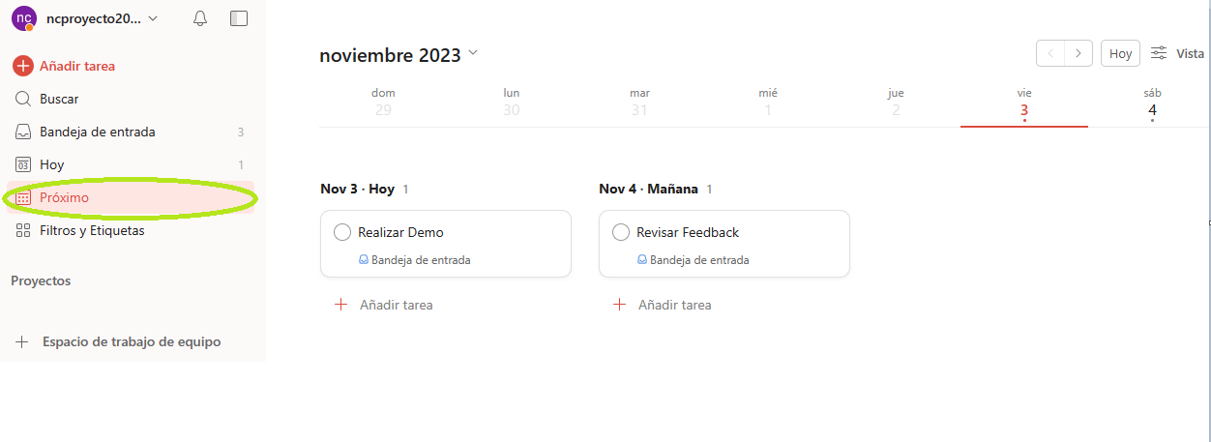 | Maira Mora | Maira Mora | 2023-11-01
[SideBar]-TOD-18-TC03 | [SideBar] | TOD-18 | Agendar tarea según fecha de calendario | When el usuario podra crear tarea en "Proximo" Then el sistema deberá mostrar calendario actualizado con la fecha de el dia de "hoy" | N/A | El sistema debera mostrar calendario, con 3 columnas de la fecha de hoy, mañana y pasado mañana para añadir tarea | En el botón de "Proximo" se muestra calendario actualizado | PASS | 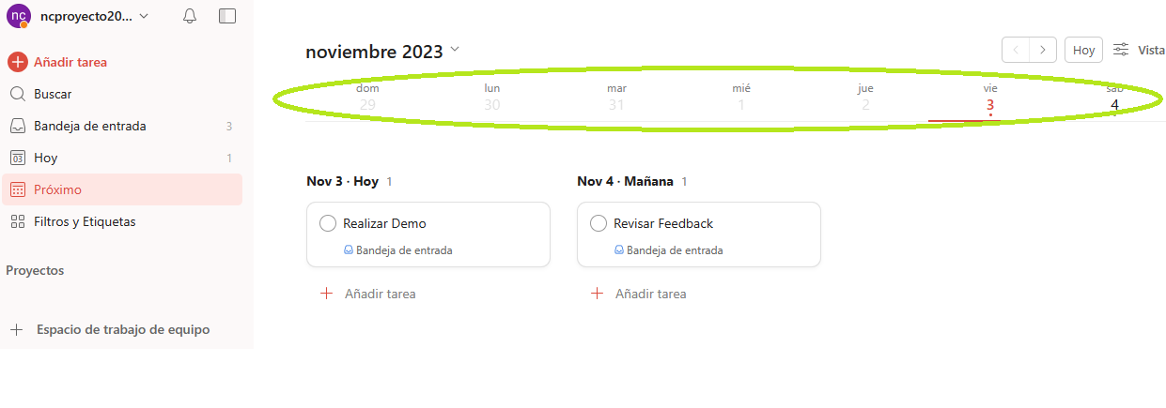 | Maira Mora | Maira Mora | 2023-11-01
[SideBar]-TOD-19-TC01 | [SideBar] | TOD-19 | Verificar la existencia del botón de "Filtros y Etiquetas" | When el usuario se ubica en la parte superior izquierda del SideBar Then Visualiza el Botón de "Filtros y Etiquetas" | N/A | El sistema mostrar el botón de "Filtros y Etiquetas" en la partemedia izquierda, SideBar. | Se muesta en SideBar el botón de "Filtros y Etiquetas" | PASS | 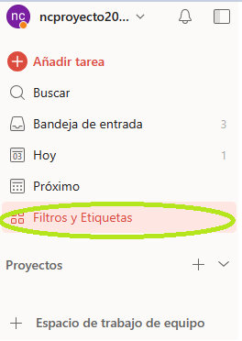 | Maira Mora | Maira Mora | 2023-11-01
[SideBar]-TOD-19-TC02 | [SideBar] | TOD-19 | Verificar funcionamiento de botón de "Filtros y Etiquetas" | When el usuario da click en el boton de "Filtros y Etiquetas" Then el sistema lo redirecciona a la pagina de "Filtros y Etiquetas" donde podra añadir Filtros y Etiquetas | N/A | El sistema mostrara el redireccionamiento a la interfaz de "Filtros y Etiquetas" y el usuario podra añadir Filtros y Etiquetas | En el SideBar muestra los Filtros y Etiquetas del botón | PASS |  | Maira Mora | Maira Mora | 2023-11-01
[SideBar]-TOD-20-TC01 | [SideBar] | TOD-20 | Verificar la existencia del botón de "Proyectos" | When el usuario se ubica en la parte media izquierda del SideBar Then Visualiza el Botón de "Proyectos" | N/A | El sistema mostrar el botón de "Proyectos" en la parte media izquierda, SideBar. | Se muesta en SideBar el botón de "Proyectos" | PASS | 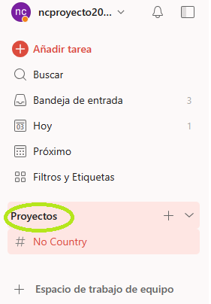 | Maira Mora | Maira Mora | 2023-11-01
[SideBar]-TOD-20-TC02 | [SideBar] | TOD-20 | Verificar funcionamiento de botón de "Proyectos" | When el usuario da click en el boton de "Proyectos" Then el sistema lo redirecciona a la pagina de "Proyectos" donde el usuario podra ver el espacio de trabajo y podra añadir proyectos | N/A | El sistema mostrara el redireccionamiento a la interfaz de "Proyectos" y el usuario podra ver el espacio de trabajo y añadir proyectos | Se muestra el espacio de trabajo y proyectos creados o por crear | PASS | 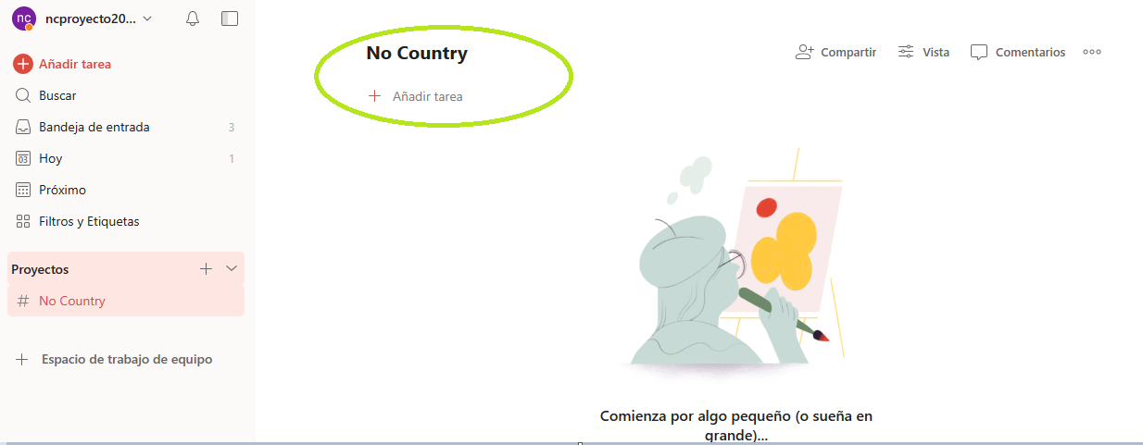 | Maira Mora | Maira Mora | 2023-11-01
[SideBar]-TOD-21-TC01 | [SideBar] | TOD-21 | Verificar la existencia del botón de "Espacio de Trabajo de Equipo" | When el usuario se ubica en la parte media izquierda del SideBar Then Visualiza el Botón de "Espacio de Trabajo de Equipo" | N/A | El sistema mostrar el botón de "Espacio de Trabajo de Equipo" en la parte media izquierda, SideBar. | Se muesta en SideBar el botón de "Espacio de trabajo" | PASS | 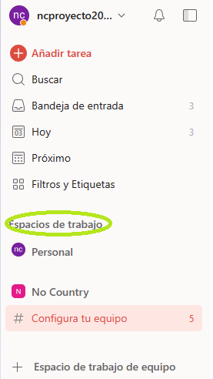 | Maira Mora | Maira Mora | 2023-11-01
[SideBar]-TOD-21-TC02 | [SideBar] | TOD-21 | Verificar funcionamiento del botón de "Espacio de Trabajo de Equipo" | When el usuario da click en el boton de "Espacio de Trabajo de Equipo" Then el sistema lo redirecciona a la pagina de "Espacio de Trabajo de Equipo" donde el usuario podra integrar a miembros de su equipo de trabajo a un proyecto | N/A | El sistema mostrara el redireccionamiento a la interfaz de "Espacio de Trabajo de Equipo" y el usuario podra integrar a miembros de su equipo de trabajo a un proyecto | Se muestra el espacio de trabajo con integrantes asignados a tareas o por asignar | PASS | 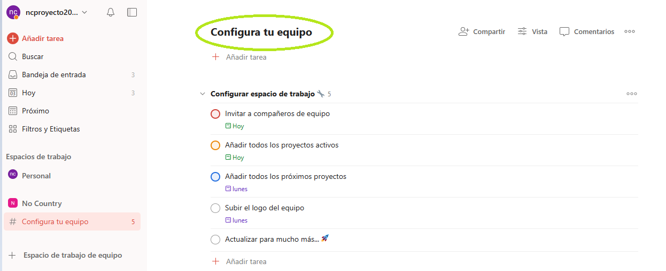 | Maira Mora | Maira Mora | 2023-11-01

